TILS įplaukos
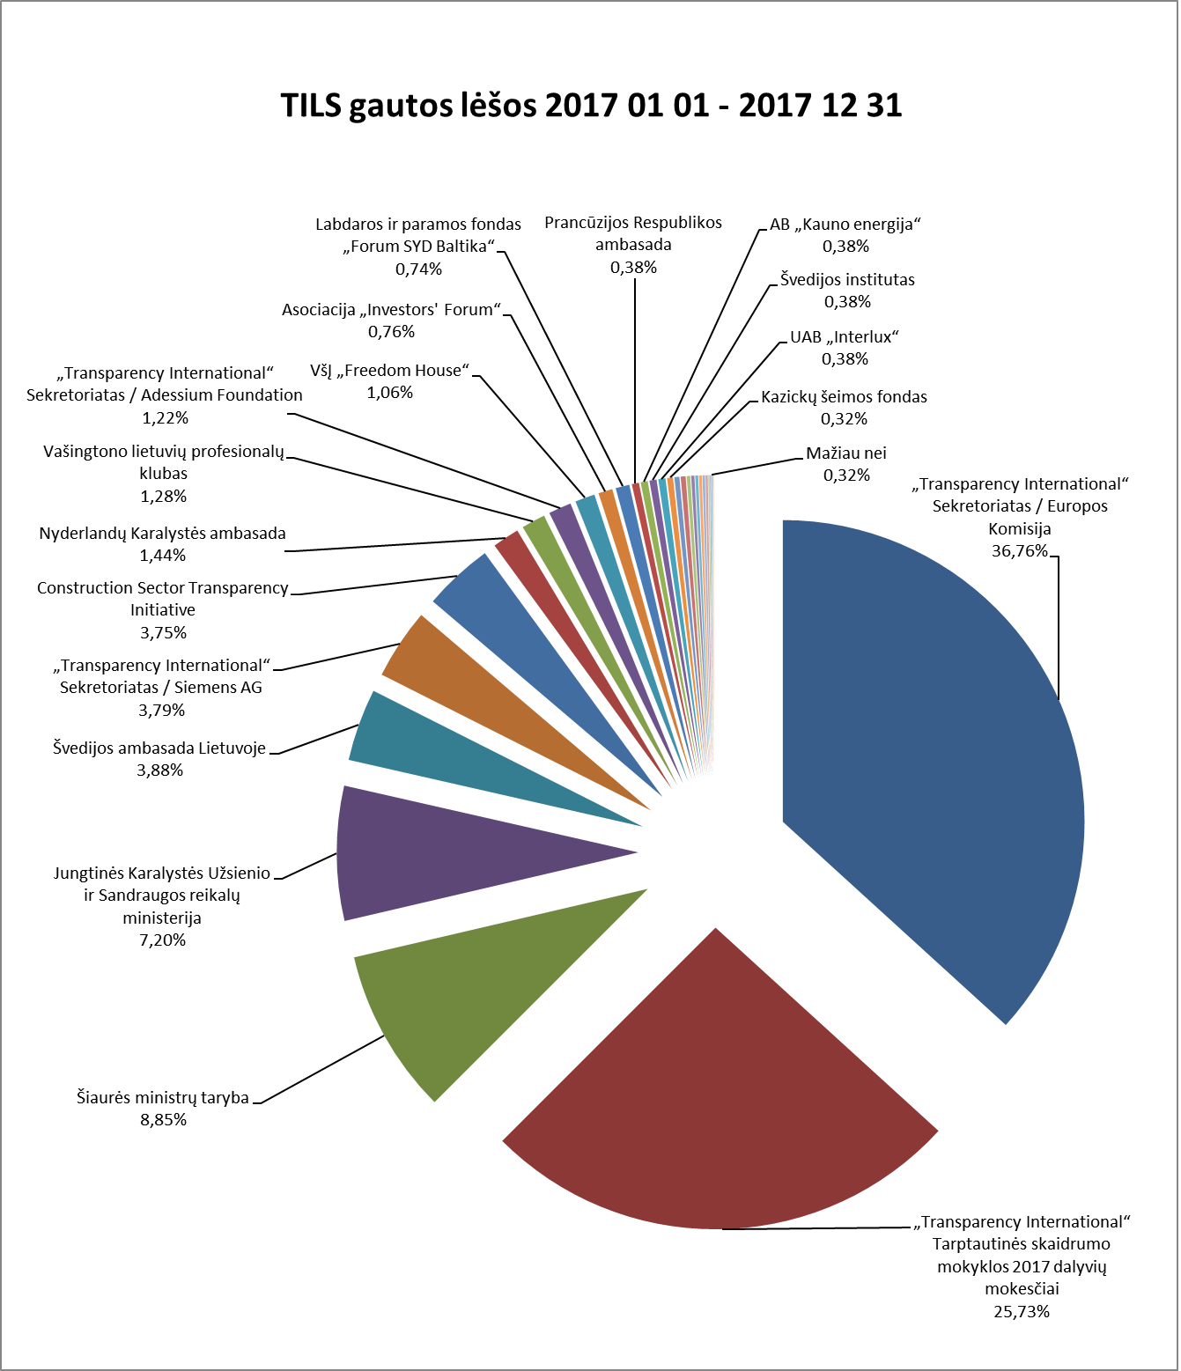

TILS 2017 M. SAUSIO 1 D. - 2017 GRUODŽIO 31 D. GAUTOS LĖŠOS

 | Įplaukos, EUR | Procentinė dalis
PROJEKTINĖS LĖŠOS
„Transparency International“ Sekretoriatas / Europos Komisija | 97,063.73 | 36.76%
Šiaurės ministrų taryba | 23,375.04 | 8.85%
Švedijos ambasada Lietuvoje | 10,244.85 | 3.88%
„Transparency International“ Sekretoriatas / Siemens AG | 10,000.00 | 3.79%
Nyderlandų Karalystės ambasada | 3,800.00 | 1.44%
Vašingtono lietuvių profesionalų klubas | 3,372.08 | 1.28%
„Transparency International“ Sekretoriatas / Adessium Foundation | 3,231.00 | 1.22%
Prancūzijos Respublikos ambasada | 1,000.00 | 0.38%
Kazickų šeimos fondas | 833.54 | 0.32%
Šiaurės ministrų tarybos biuras Lietuvoje | 700.00 | 0.27%
Viso projektinių lėšų: | 153,620.24 | 58.18%
NEPROJEKTINĖS LĖŠOS
„Transparency International“ Tarptautinės skaidrumo mokyklos 2017 dalyvių mokesčiai | 67,939.23 | 25.73%
Jungtinės Karalystės Užsienio ir Sandraugos reikalų ministerija (UK Foreign and Commonwealth Office) | 19,020.98 | 7.20%
Construction Sector Transparency Initiative (CoST) / Jungtinės Karalystės tarptautinio vystymo departamentas ir Nyderlandų Karalystės užsienio reikalų ministerija | 9,901.93 | 3.75%
VšĮ „Freedom House“ | 2,800.00 | 1.06%
Asociacija „Investors' Forum“ | 2,000.00 | 0.76%
Labdaros ir paramos fondas „Forum SYD Baltika“ | 1,950.00 | 0.74%
AB „Kauno energija“ | 1,000.00 | 0.38%
Švedijos institutas | 1,000.00 | 0.38%
UAB „Interlux“ | 1,000.00 | 0.38%
MB „Katsu“ | 700.00 | 0.27%
Milieu Ltd. / Europos Komisija | 500.00 | 0.19%
Kitos TILS uždirbtos lėšos | 456.00 | 0.17%
VšĮ „Pilietiškumo, demokratijos ir teisės programų centras“ | 419.30 | 0.16%
LR generalinė prokuratūra / LR finansų ministerija | 400.00 | 0.15%
TILS skirtas gyventojų pajamų mokestis | 351.66 | 0.13%
MB „Tai - tai“ | 300.00 | 0.11%
„Transparency International“ Latvijos skyrius | 200.00 | 0.08%
Lietuvos advokatūra | 150.00 | 0.06%
VšĮ „Europos Humanitarinis Universitetas“ | 150.00 | 0.06%
VšĮ „Rytų Europos studijų centras“ | 150.00 | 0.06%
Aukos | 45.95 | 0.02%
Viso neprojektinių lėšų: | 110,435.05 | 41.82%
Viso gauta lėšų: | 264,055.29

TILS įplaukos (bendras)
TILS gautos lėšos 2017 01 01 - 2017 12 31

TILS 2017 M. SAUSIO 1 D. - 2017 GRUODŽIO 31 D. GAUTOS LĖŠOS

 | Įplaukos, EUR | Procentinė dalis
„Transparency International“ Sekretoriatas / Europos Komisija | 97,063.73 | 36.76%
„Transparency International“ Tarptautinės skaidrumo mokyklos 2017 dalyvių mokesčiai | 67,939.23 | 25.73%
Šiaurės ministrų taryba | 23,375.04 | 8.85%
Jungtinės Karalystės Užsienio ir Sandraugos reikalų ministerija (UK Foreign and Commonwealth Office) | 19,020.98 | 7.20%
Švedijos ambasada Lietuvoje | 10,244.85 | 3.88%
„Transparency International“ Sekretoriatas / Siemens AG | 10,000.00 | 3.79%
Construction Sector Transparency Initiative (CoST) / Jungtinės Karalystės tarptautinio vystymo departamentas ir Nyderlandų Karalystės užsienio reikalų ministerija | 9,901.93 | 3.75%
Nyderlandų Karalystės ambasada | 3,800.00 | 1.44%
Vašingtono lietuvių profesionalų klubas | 3,372.08 | 1.28%
„Transparency International“ Sekretoriatas / Adessium Foundation | 3,231.00 | 1.22%
VšĮ „Freedom House“ | 2,800.00 | 1.06%
Asociacija „Investors' Forum“ | 2,000.00 | 0.76%
Labdaros ir paramos fondas „Forum SYD Baltika“ | 1,950.00 | 0.74%
Prancūzijos Respublikos ambasada | 1,000.00 | 0.38%
AB „Kauno energija“ | 1,000.00 | 0.38%
Švedijos institutas | 1,000.00 | 0.38%
UAB „Interlux“ | 1,000.00 | 0.38%
Kazickų šeimos fondas | 833.54 | 0.32%
Šiaurės ministrų tarybos biuras Lietuvoje | 700.00 | 0.27%
MB „Katsu“ | 700.00 | 0.27%
Milieu Ltd. / Europos Komisija | 500.00 | 0.19%
Kitos TILS uždirbtos lėšos | 456.00 | 0.17%
VšĮ „Pilietiškumo, demokratijos ir teisės programų centras“ | 419.30 | 0.16%
LR generalinė prokuratūra / LR finansų ministerija | 400.00 | 0.15%
TILS skirtas gyventojų pajamų mokestis | 351.66 | 0.13%
MB „Tai - tai“ | 300.00 | 0.11%
„Transparency International“ Latvijos skyrius | 200.00 | 0.08%
Lietuvos advokatūra | 150.00 | 0.06%
VšĮ „Europos Humanitarinis Universitetas“ | 150.00 | 0.06%
VšĮ „Rytų Europos studijų centras“ | 150.00 | 0.06%
Aukos | 45.95 | 0.02%
Viso gauta lėšų: | 264,055.29 | 100%

